L II 9 - j21 SH
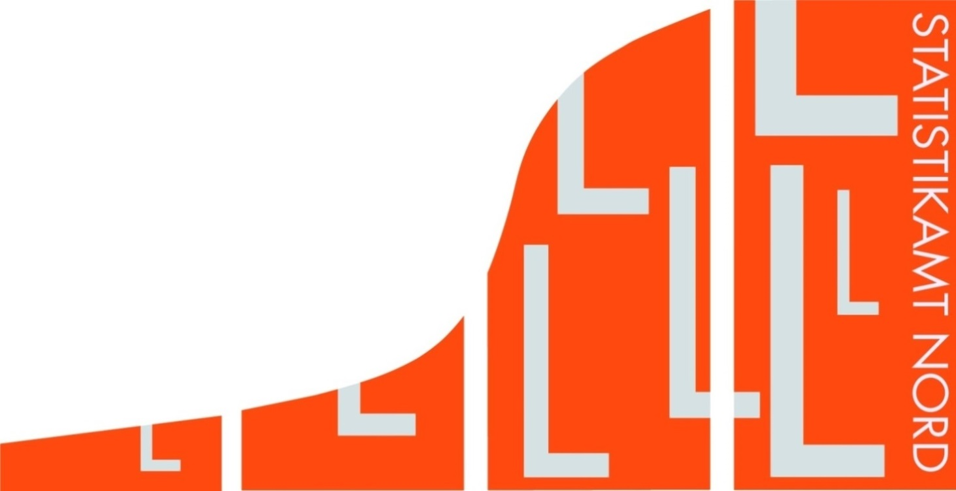
Statistisches Amt
für Hamburg und Schleswig-Holstein

 |  | STATISTISCHE BERICHTE
 |  | Kennziffer: L II 9 - j 21 SH

Schlüsselzuweisungen in Schleswig-Holstein
 | 2021

 |  |  | Herausgegeben am: 22. August 2023

Erläuterungen
Vorbemerkungen
Die Berechnung und Festsetzung des kommunalen Finanzausgleichs in Schleswig-Holstein erfolgt durch das für Inneres zuständige Ministerium. Rechts-grundlage ist das Gesetz über den kommunalen Finanzausgleich in Schleswig-Holstein (Finanzaus-gleichsgesetz - FAG), verkündet als Artikel 1 des Gesetzes zur bedarfsgerechten Weiterentwicklung des kommunalen Finanzausgleichs
vom 12. November 2020 (GVOBl. S. 1498), in der jeweils gültigen Fassung.
Das Statistikamt Nord stellt für die Ermittlung der Schlüsselzuweisungen folgende Grunddaten bereit:
Istaufkommen der Grundsteuer A (land- und forstwirtschaftliche Betriebe), der Grundsteuer B (sonstige Grundstücke) und der Gewerbesteuer nach den Ergebnissen der vierteljährlichen Kas-senstatistik,
Hebesätze der Grundsteuer A, der Grundsteuer B und der Gewerbesteuer,
Gemeindeanteile an den Gemeinschaftsteuern (Einkommen- und Umsatzsteuer),
Bedarfsunabhängige Zuweisungen von bestimmten Umsatzsteuereinnahmen des Landes an die Gemeinden nach § 32 FAG.
Zeitlicher Bezug
Für die vom Statistikamt Nord übermittelten Grund-daten ist der Bezugszeitraum der 1. Juli des vorver-gangenen Jahres bis zum 30. Juni des vergangenen Jahres. Es werden die Hebesätze des vergangenen Jahres zugrunde gelegt.
Begriffserläuterungen
Messbetrag
Die Istaufkommen aus der Grundsteuer A, der Grundsteuer B und der Gewerbesteuer dividiert durch den jeweiligen Hebesatz des vergangenen Jahres ergeben den Messbetrag. Wird eine Steuer nicht erhoben, legt das für Inneres zuständige Ministerium den Messbetrag fest (§ 9 Abs. 3 und 4 FAG).
Nivellierungshebesätze
Die Nivellierungshebesätze orientieren sich an den gewogenen Durchschnittshebesätzen des Vorjahres (§ 9 Abs. 2 Nr. 1, 2a) und 2b) FAG). Für den kommunalen Finanzausgleich 2021 betragen sie 301 Prozent für die Grundsteuer A, 363 Prozent für die Grundsteuer B sowie für die Gewerbesteuer 341 Prozent minus dem Gewerbesteuerumlagesatz des vorvergangenen Jahres (64 Prozent).
Steuerkraftzahl
Die Steuerkraftzahlen für die Grundsteuer A, die Grundsteuer B und die Gewerbesteuer werden berechnet, indem der jeweilige Messbetrag mit dem entsprechenden Nivellierungshebesatz multipliziert wird.
Steuerkraftmesszahl
Die Steuerkraftmesszahl (§ 9 Abs. 1 FAG) einer Gemeinde ist die Summe der Steuerkraftzahlen der Grundsteuer A, der Grundsteuer B und der Gewerbesteuer sowie des Gemeindeanteils an den Gemeinschaftsteuern (Einkommen- und Umsatzsteuer) und der bedarfsunabhängigen Zuweisungen von bestimmten Umsatzsteuer-einnahmen des Landes an die Gemeinden nach
§ 32 FAG.
Finanzkraftmesszahl
Die Finanzkraftmesszahl ergibt sich aus der Summe der Steuerkraftmesszahl und der Gemeindeschlüs-selzuweisungen reduziert um die von den abundan-ten Gemeinden zu zahlende Finanzausgleichs-umlage.
Bedarfsinduzierte Einwohnerzahl im kommunalen Finanzausgleich
Nach § 35 Absatz 1 FAG gilt als Einwohnerzahl die vom Statistikamt Nord nach dem Stand vom
31. Dezember des vorvergangenen Jahres fortge-schriebene Bevölkerung. Abweichend hiervon wird die durchschnittliche Einwohnerzahl nach dem Stand vom 31. Dezember jeweils des vorvergangenen und der dem vorvergangenen Jahr vorhergehenden zwei Jahre angesetzt, wenn diese höher ist.
Nach § 35 Absatz 3 FAG werden für die Berechnung der bedarfsinduzierten Einwohnerzahlen die Einwohner:innen unter 18 Jahre anteilig hinzugerechnet.
Weitere Erläuterungen
Eine schematische Darstellung des kommunalen Finanzausgleichs in Schleswig-Holstein finden Sie auf Seite 9 dieses Berichts. Weitergehende Infor-mationen stellt das für Inneres zuständige Ministerium auf seiner Internetseite zur Verfügung.
https://www.schleswig-holstein.de/DE/ landesregierung/themen/inneres-sicherheit-verwaltung/kommunales/KommunaleFinanzen/ kommunalerFinanzausgleich/ kommunalerFinanzausgleich_node.html

Grafik 1
Grafik 1. Schematische Darstellung des kommunalen Finanzausgleichs nach dem Finanzausgleichsgesetz in Schleswig-Holstein1

Verbundgrundlagen (§ 3 Abs. 2) |  |  | Zuführungen/Abzüge einschließlich Abrechungsbeträge

- | Landesanteil an Gemeinschaftsteuern |  | - | Konsolidierungshilfen bis zum Jahr 2023 (§ 3 Abs. 3)
 | abzüglich Kürzungsbeträge (§ 3 Abs. 2 Nr. 1)
 |  |  | - | Unterschied zwischen den Ansätzen im ursprünglichen
- | Aufkommen aus Landessteuern (§ 3 Abs. 2 Nr. 2) |  |  | Landeshaushaltsplan und den Ist-Einnahmen (§ 3 Abs. 5)

- | Kompensationsbetrag Kraftfahrzeugsteuer (§ 3 Abs. 2 Nr. 3) |  | - | Abrechnung kommunaler Finanzausgleich 2020 (§ 3 Abs. 6)

- | Ergänzungszuweisungen des Bundes (§ 3 Abs. 2 Nr. 4)

18,18 %

Finanzausgleichsmasse (§ 3)

Vorwegabzüge (§ 4 Abs. 2) |  | Schlüsselzuweisungen (§ 4 Abs. 1)

- | Konsolidierungshilfen (§ 16)
- | Fehlbetragszuweisungen (§ 17)
- | Sonderbedarfszuweisungen
 | (§ 18)
30,73 %
53,96 %
15,31 %
- | Zuweisungen zur Stärkung
 | der Investitionskraft für Infra-
 | strukturmaßnahmen der Gemein-
 | den und Kreise (§ 19 Abs. 10)
- | Zuweisungen für Theater und | Schlüsselzuweisungen an die Gemeinden zum Ausgleich unterschiedlicher Steuerkraft und bedarfstreibender Bevölkerungsstrukturlasten sowie zum Ausgleich bedarfstreibender Flächenlasten (§§ 6 - 10) | Schlüsselzuweisungen an die Kreise und kreisfreien Städte zum Ausgleich unterschiedlicher Umlagekraft, bedarfstreibender sozialer Lasten und bedarfstreibender Bevölkerungsstrukturlasten sowie zum Ausgleich bedarfstreibender Flächenlasten (§§ 12 - 14) |  |  | Schlüsselzuweisungen an die zentralen Orte zum Ausgleich übergemeindlicher Aufgaben (§ 15)
 | Orchester (§ 20)
- | Zuweisungen für Aufnahme und
 | Integration (§ 21)
- | Zuweisungen zur Förderung des
 | Büchereiwesens (§ 22)
- | Zuweisungen zur Förderung von
 | Frauenhäusern und Frauenbe-
 | ratungsstellen (§ 23)
- | Zuweisungen für kommunale
 | Schwimmsportstätten (§ 24)
- | Zuweisungen für den IT-Verbund
 | Schleswig-Holstein (§ 25)
- | Zuweisungen für den Verein
56,3 %
43,7 %
 | zur Unterhaltung der schleswig-
50 %
 | holsteinischen Gemeinde-
 | verwaltungsschule e. V. (§ 26)

50 %
Steuerkraftmesszahlen (§ 9) der Gemeinden |  | Finanzausgleichsumlage (§ 29) |  |  | An den Kreis, dem die abundante Gemeinde angehört (§ 29 Abs. 1) | Anteil der Ober- zentren | Anteil der anderen Zentralen Orte

zur Ermittlung
- | der Schlüsselzuweisungen
- | der Finanzausgleichsumlage

1 Die genannten Paragraphen beziehen sich auf das Gesetz über den kommunalen Finanzausgleich in Schleswig-Holstein in der für 2021 gültigen Fassung.

